エビデンス
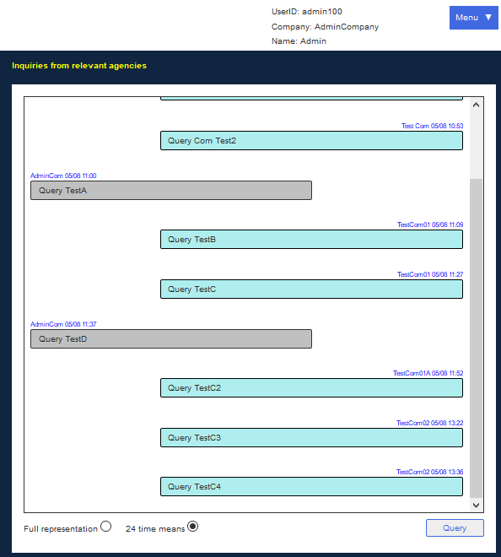
関空ユーザA ログイン画面

ポータル 問い合わせ画面
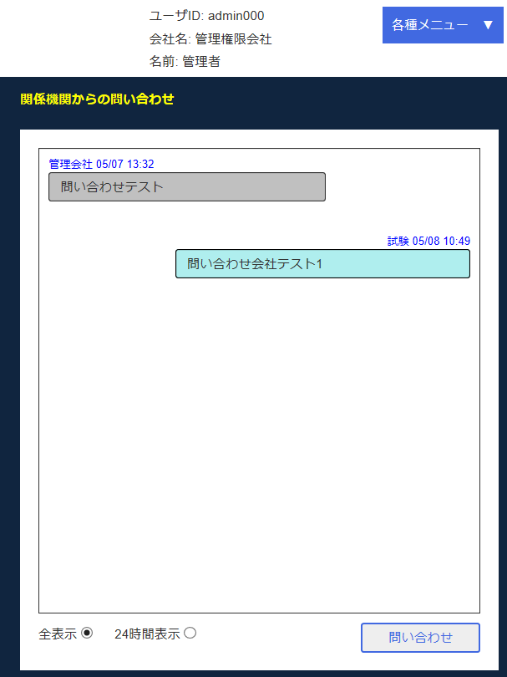

関空ユーザA 問い合わせ画面
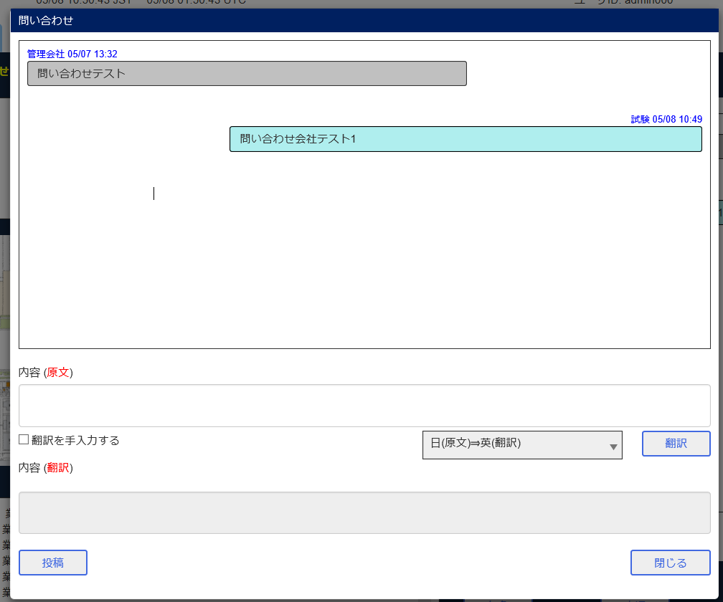

関連機関ユーザB ログイン画面

ポータル 問い合わせ画面
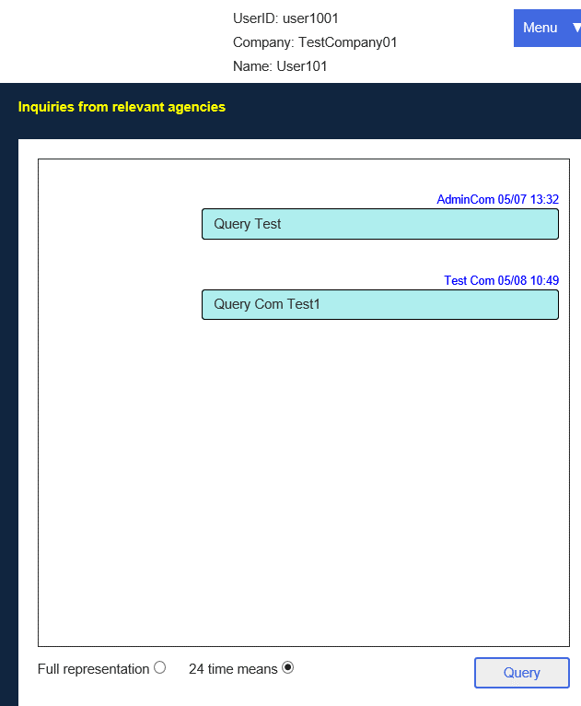

関連機関ユーザB 問い合わせ画面
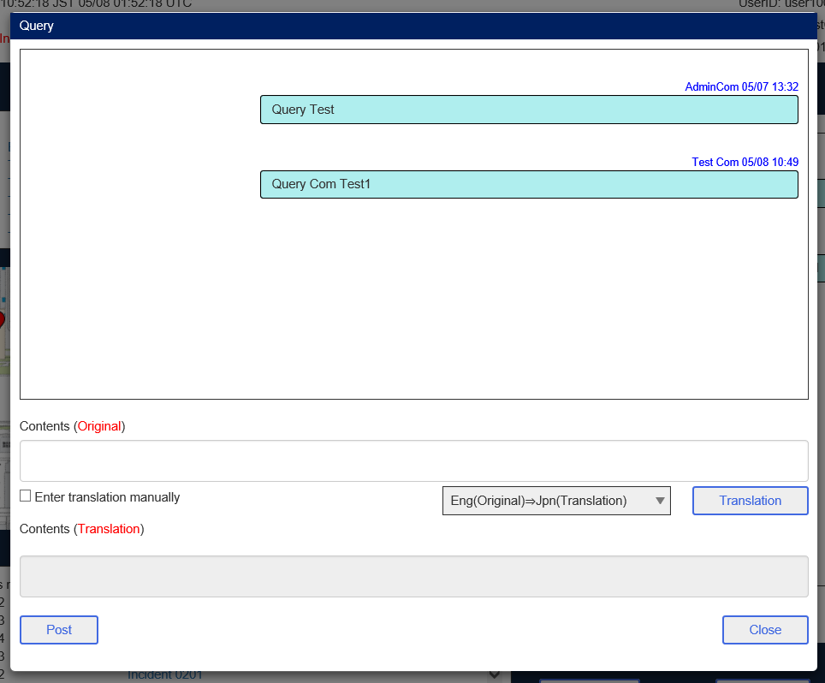

関連機関ユーザC ログイン画面

ポータル 問い合わせ画面
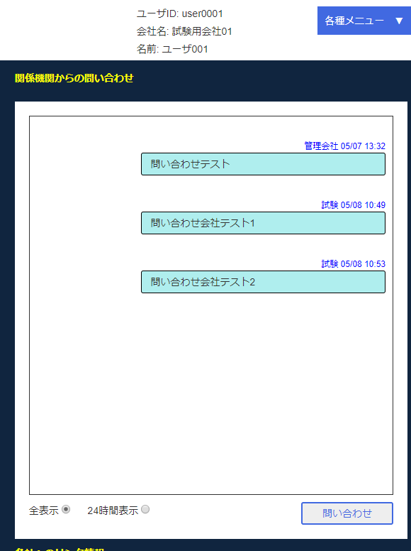

関空ユーザD ログイン画面

ポータル 問い合わせ画面
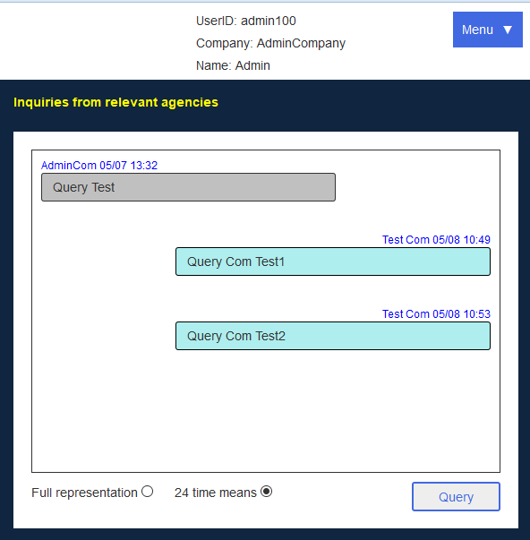

関空ユーザA 入力
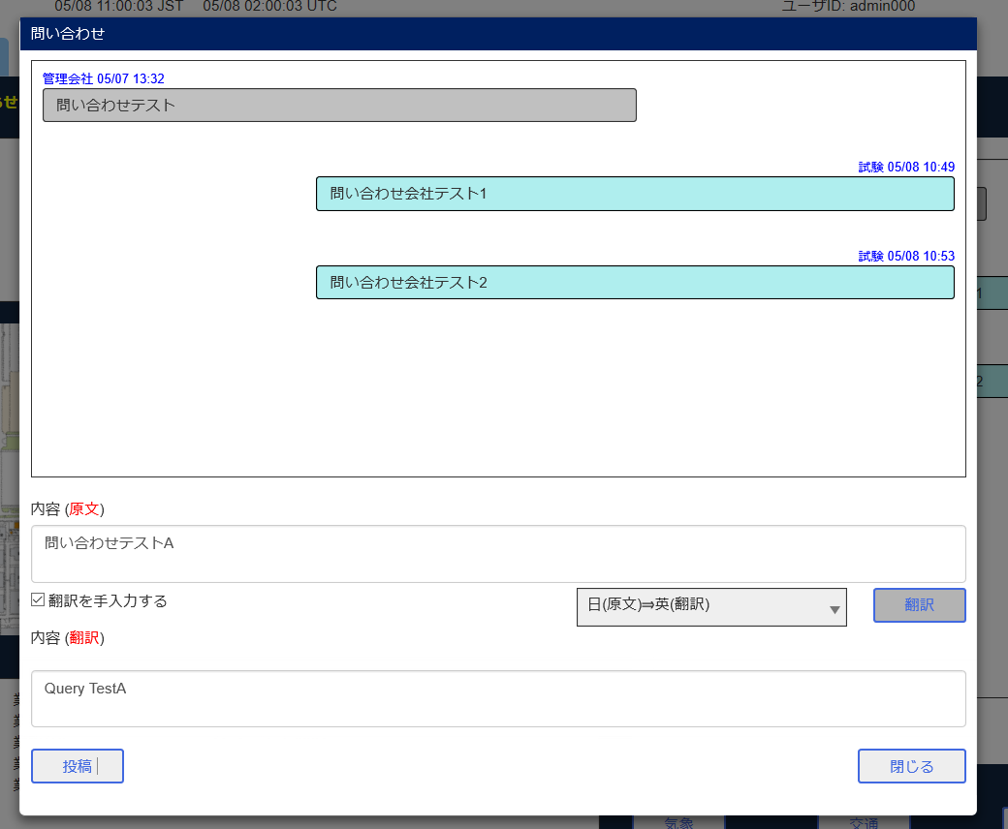

投稿後
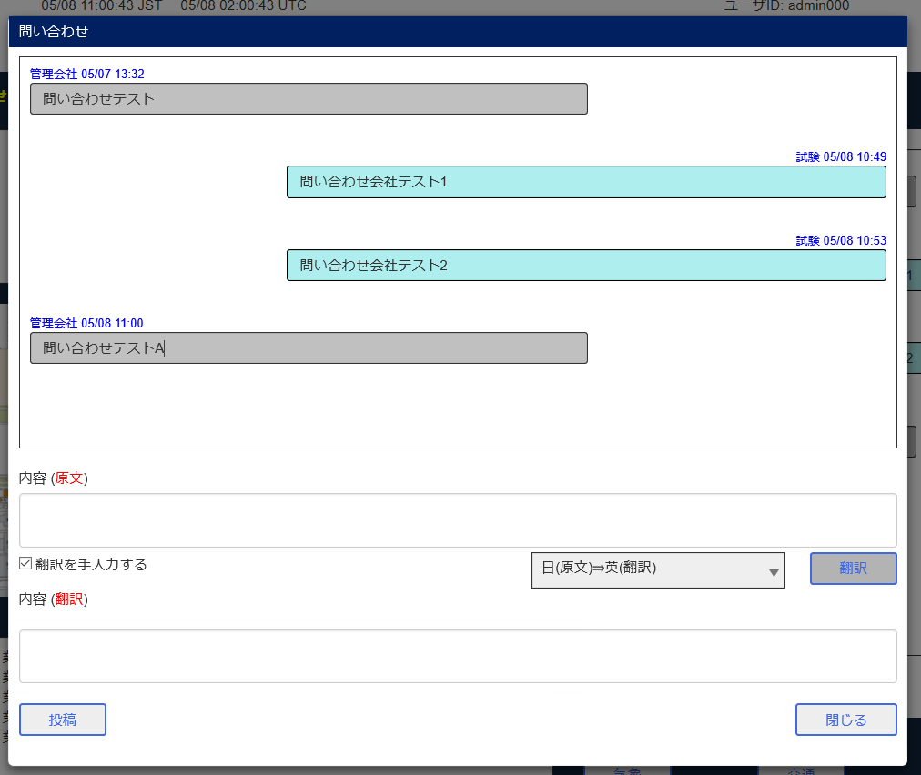

関係機関ユーザB 問い合わせ画面
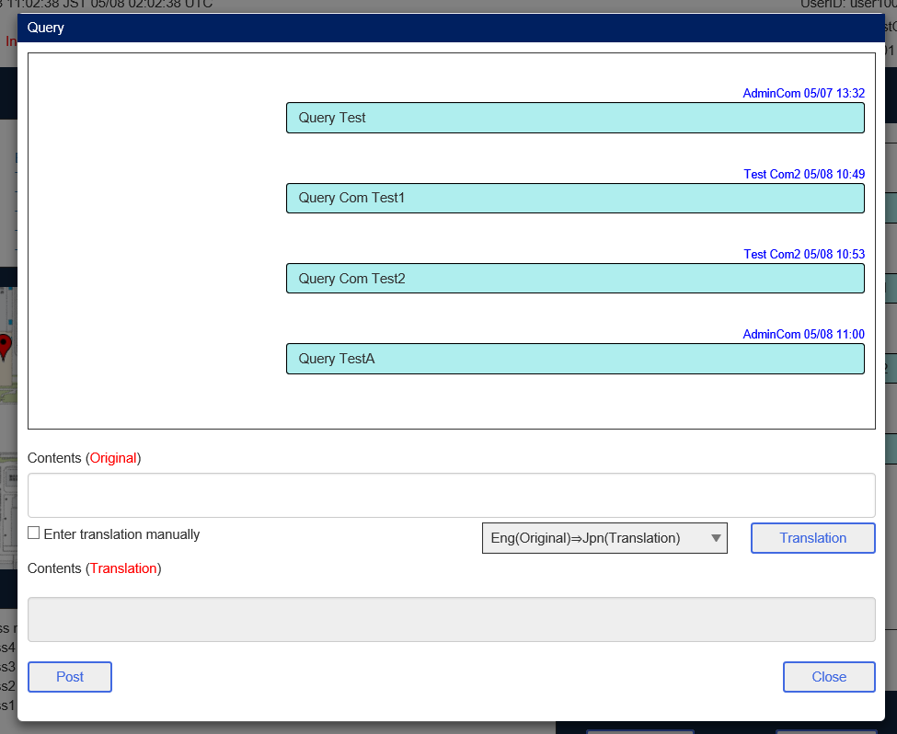

関係機関ユーザC ポータル 問い合わせ画面
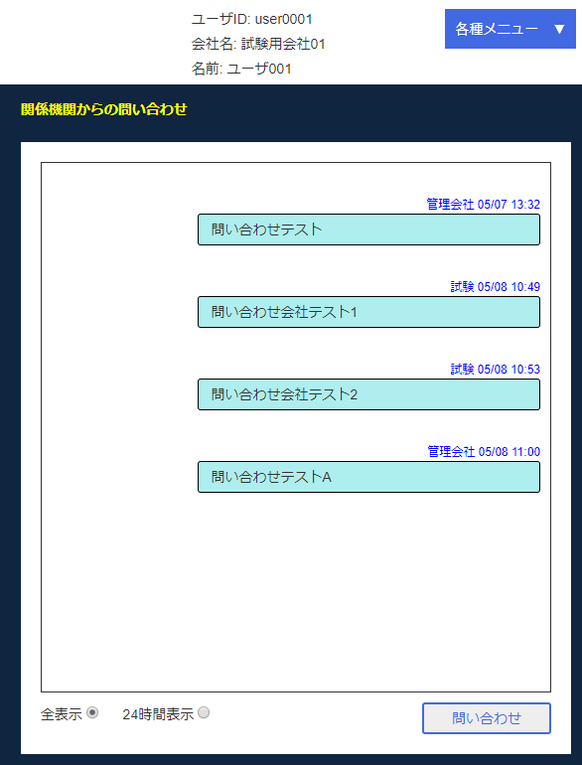

関係機関ユーザD ポータル 問い合わせ画面
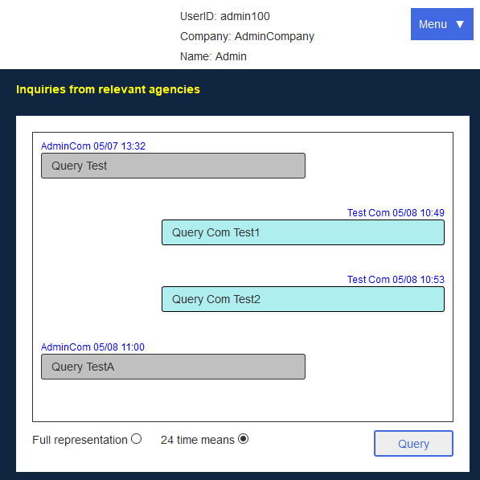

関連機関ユーザB 入力
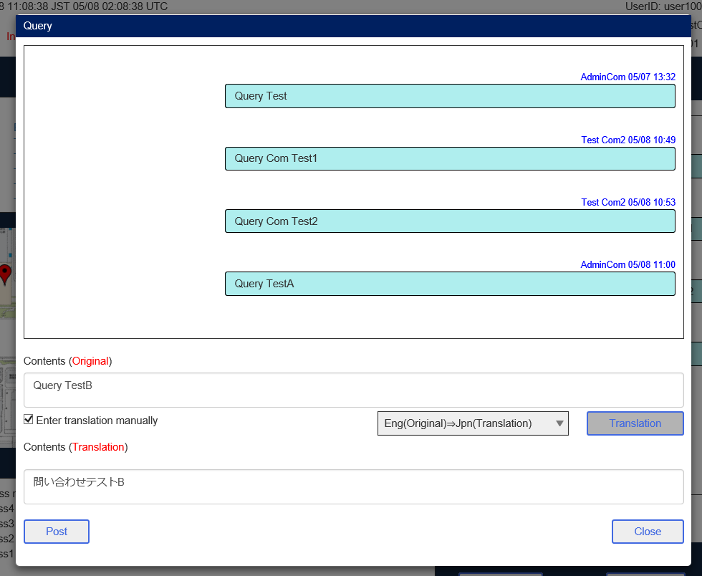

投稿後
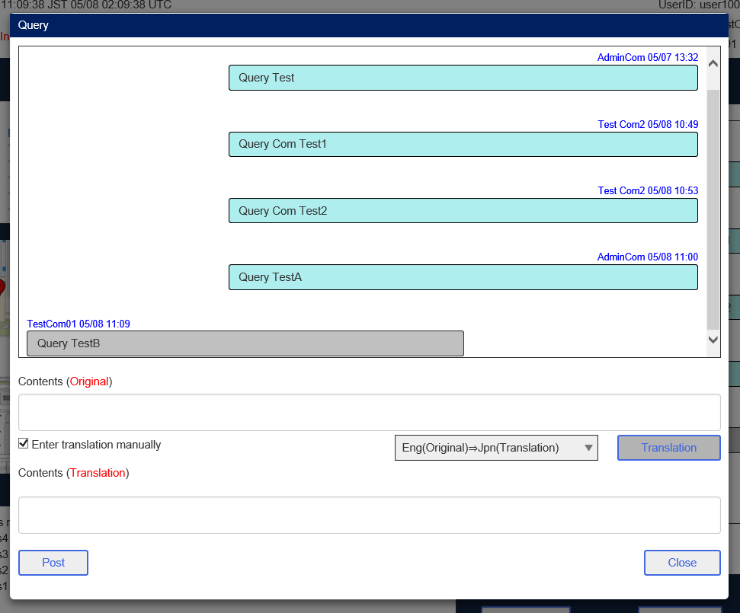

関空ユーザA 問い合わせ画面
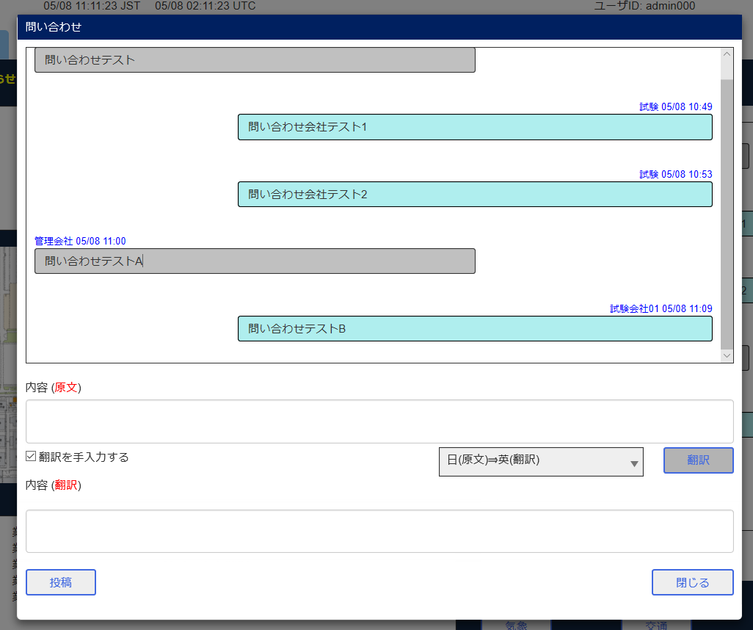

関連機関ユーザB 問い合わせ画面
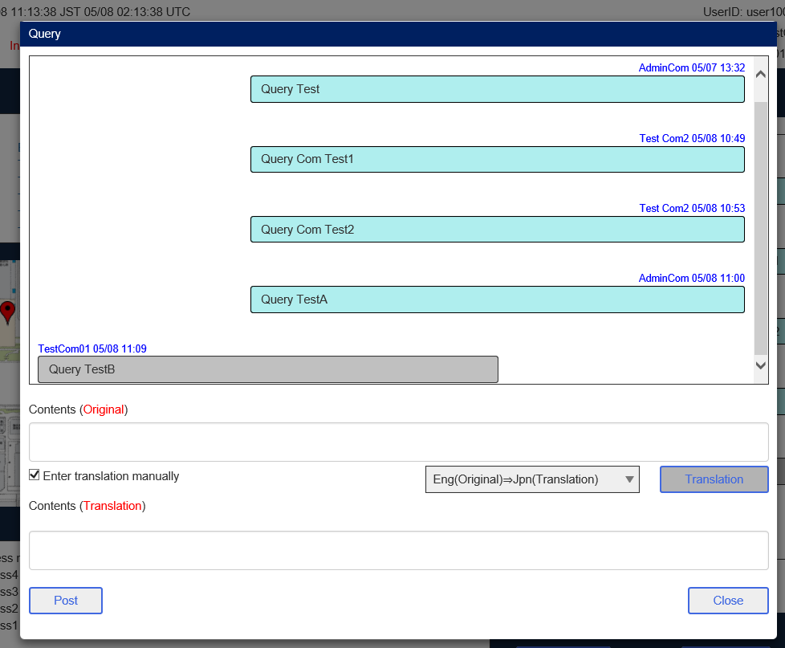

関連機関ユーザC ポータル 問い合わせ画面
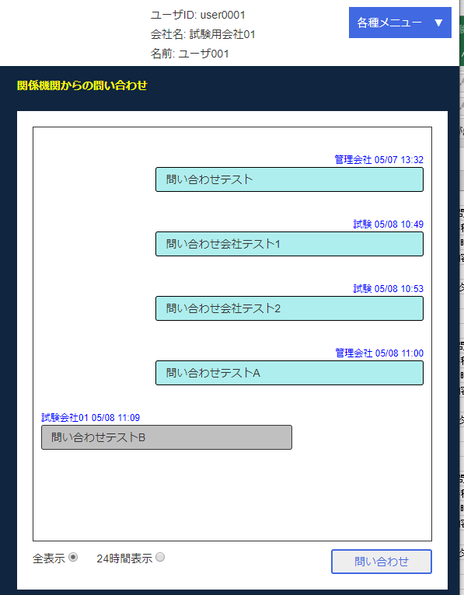

関空ユーザD ポータル 問い合わせ画面
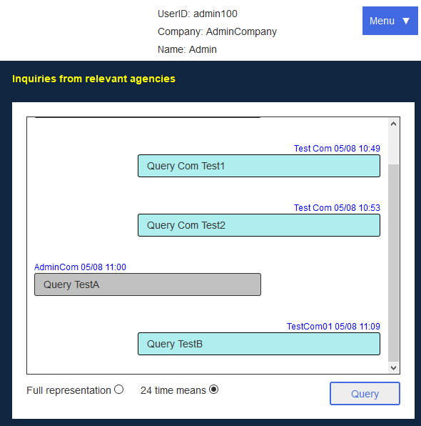

関連機関ユーザC 問い合わせ画面
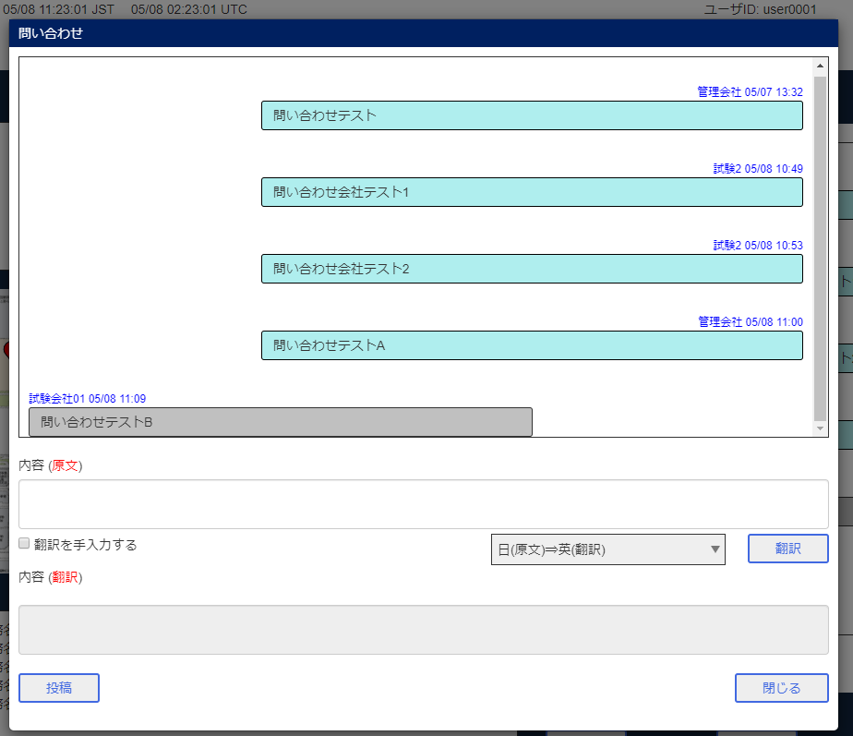

関空ユーザD 問い合わせ画面
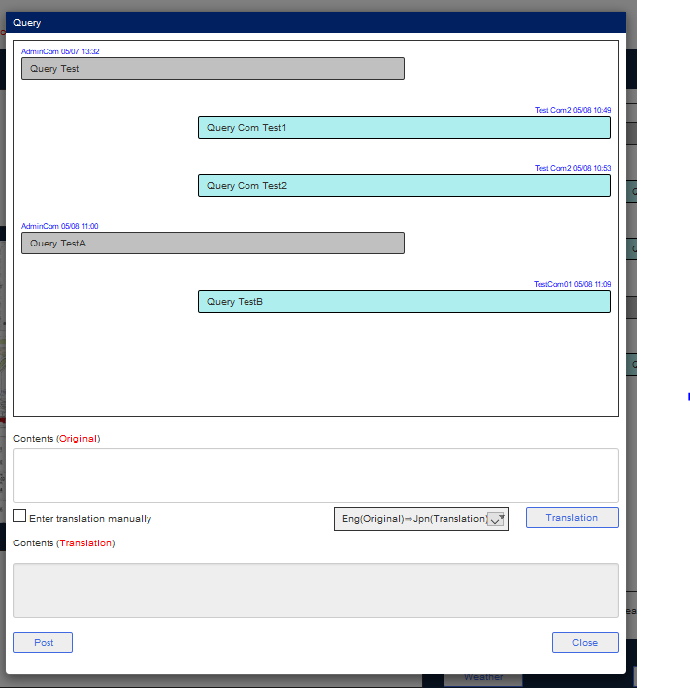

関連機関ユーザC 入力
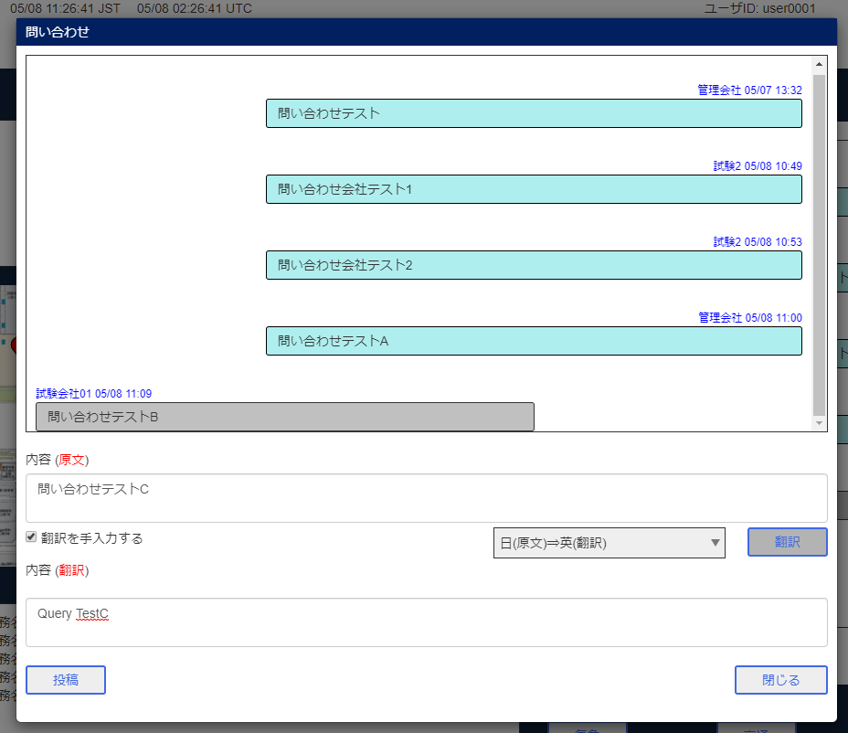

投稿後
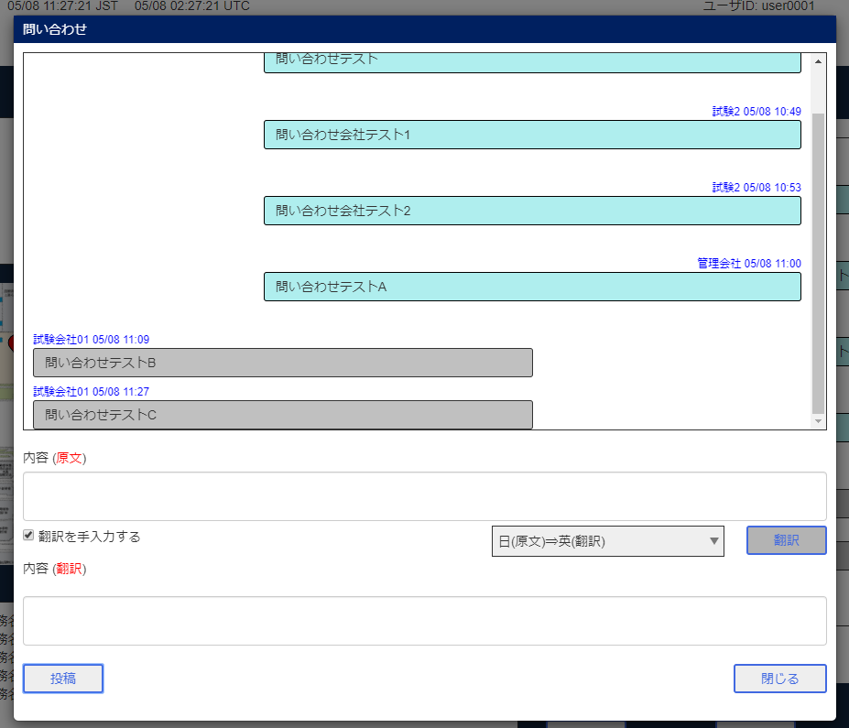

関空ユーザA 問い合わせ画面
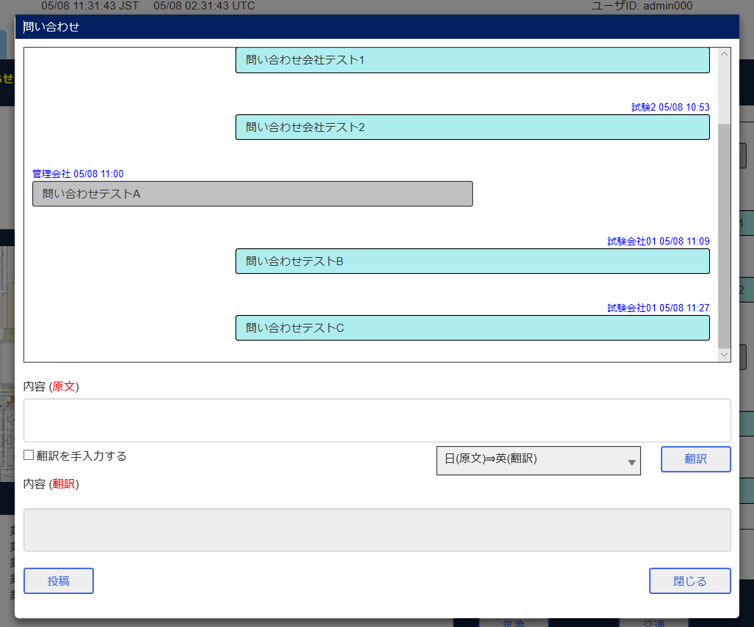

関連機関ユーザB 問い合わせ画面
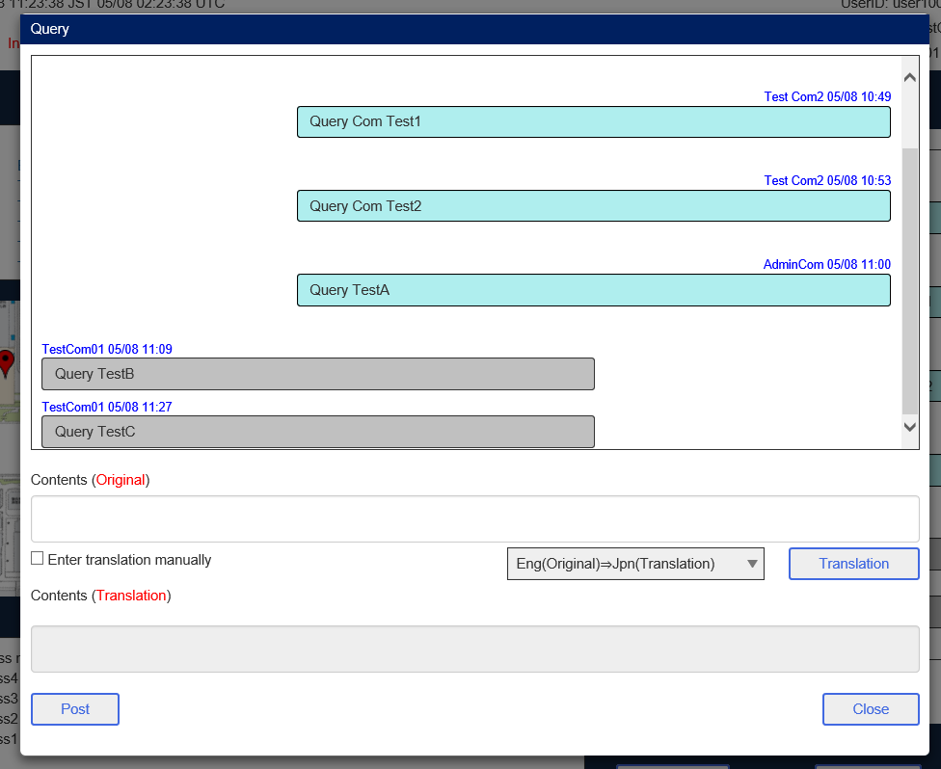

関連機関ユーザC ポータル 問い合わせ画面
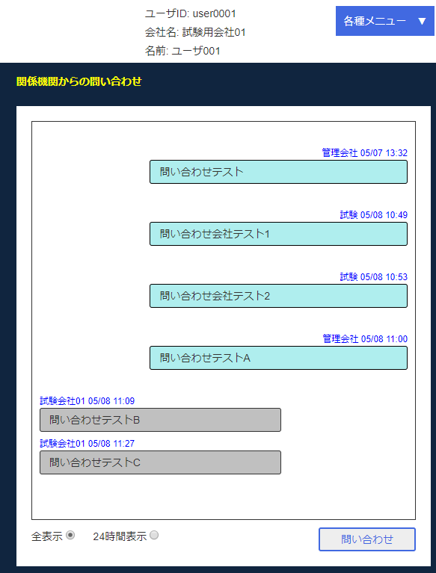

関空ユーザD ポータル 問い合わせ画面
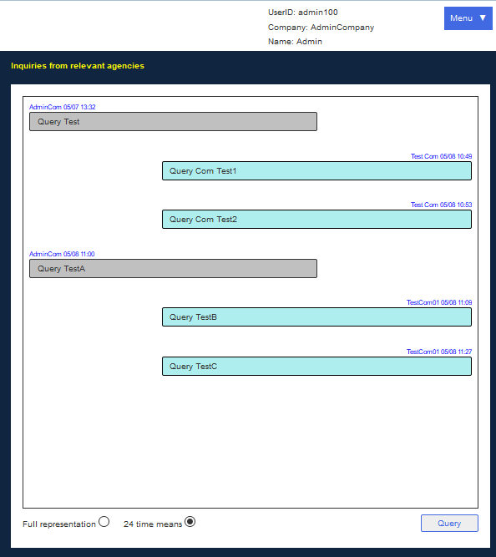

関空ユーザD 入力
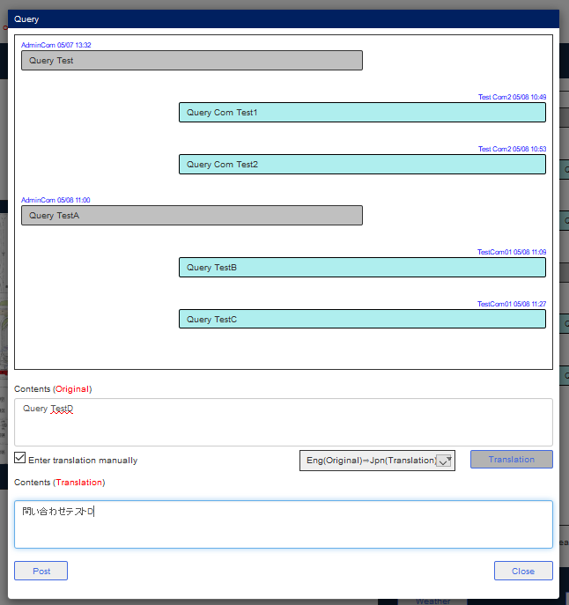

投稿後
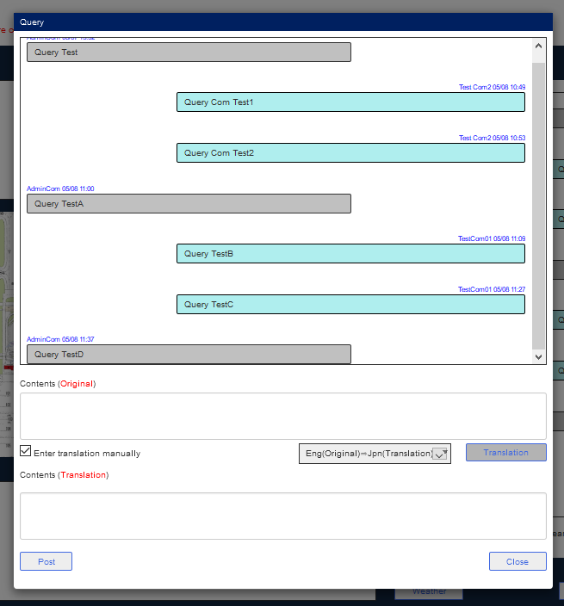

関空ユーザA 問い合わせ画面
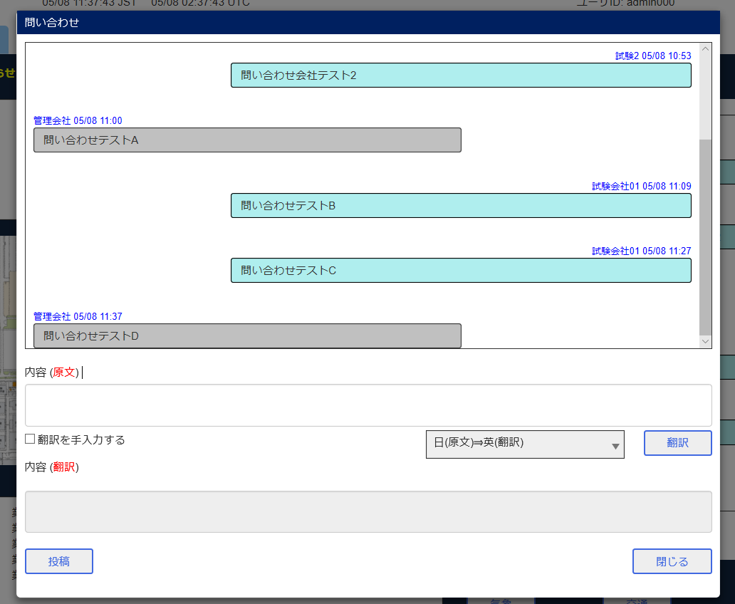

関連機関ユーザB 問い合わせ画面
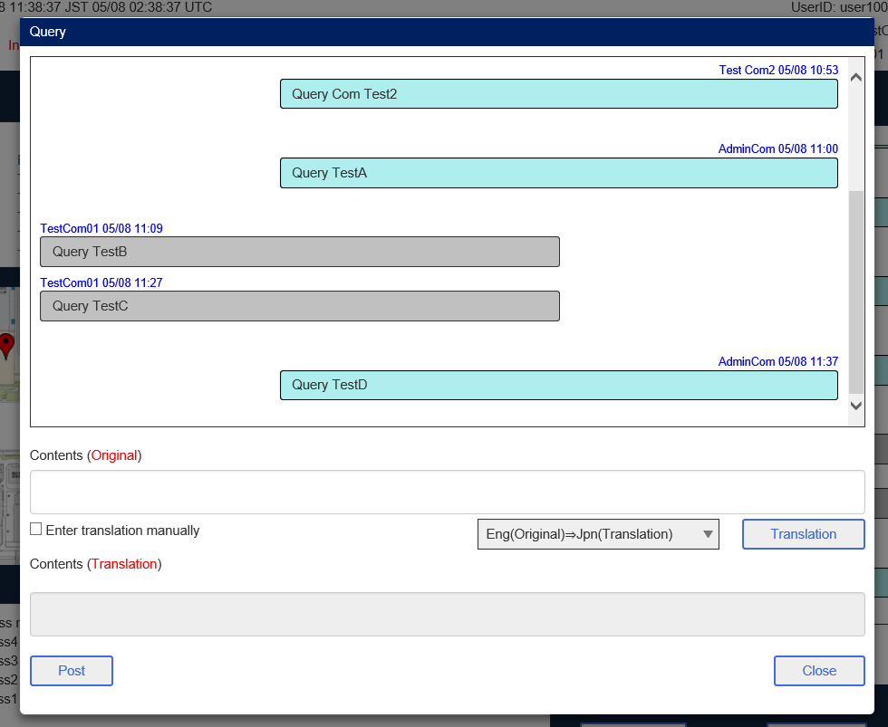

関連機関ユーザC ポータル 問い合わせ画面
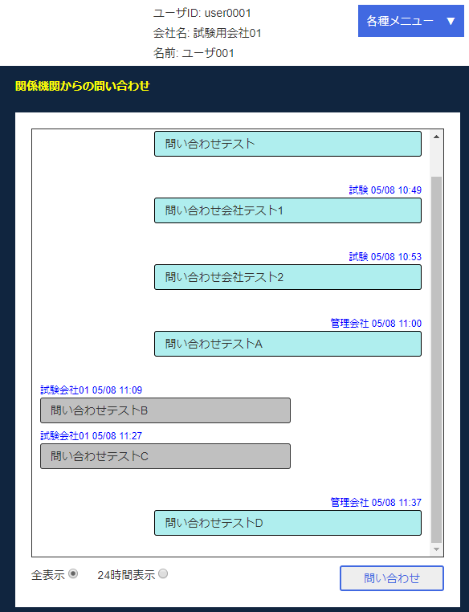

関空ユーザD ポータル 問い合わせ画面
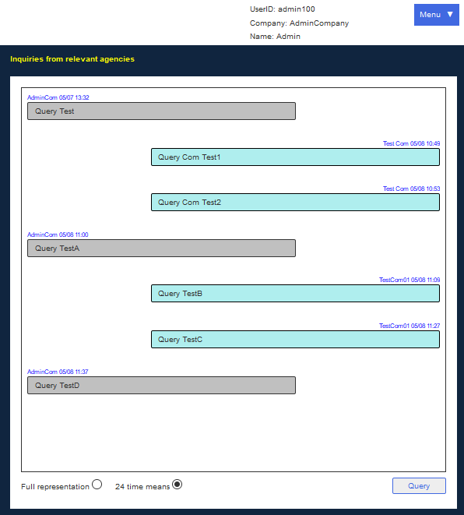

会社情報管理画面

会社情報登録編集画面
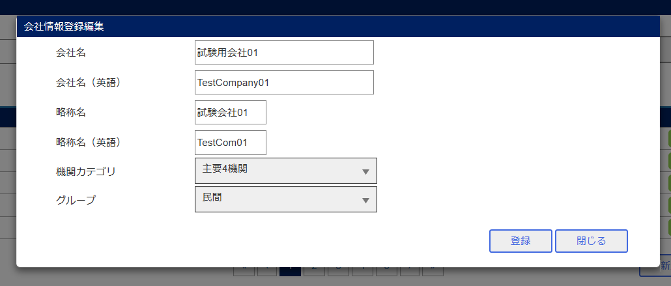

入力
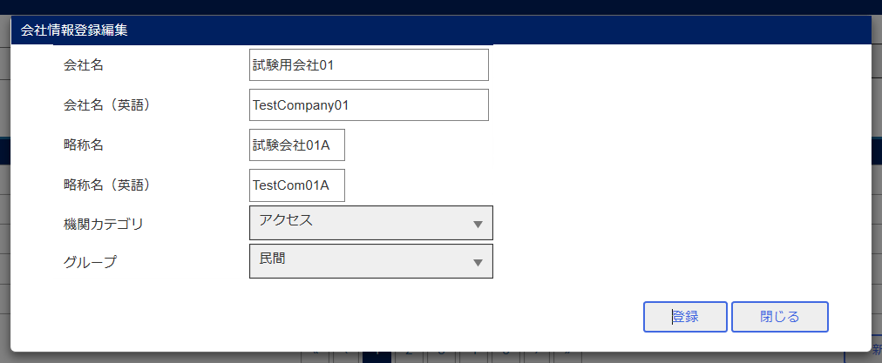

確認メッセージ
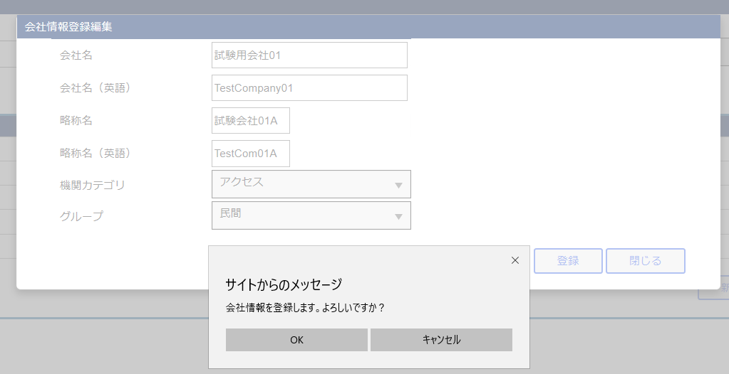

登録後

関連機関ユーザC 入力
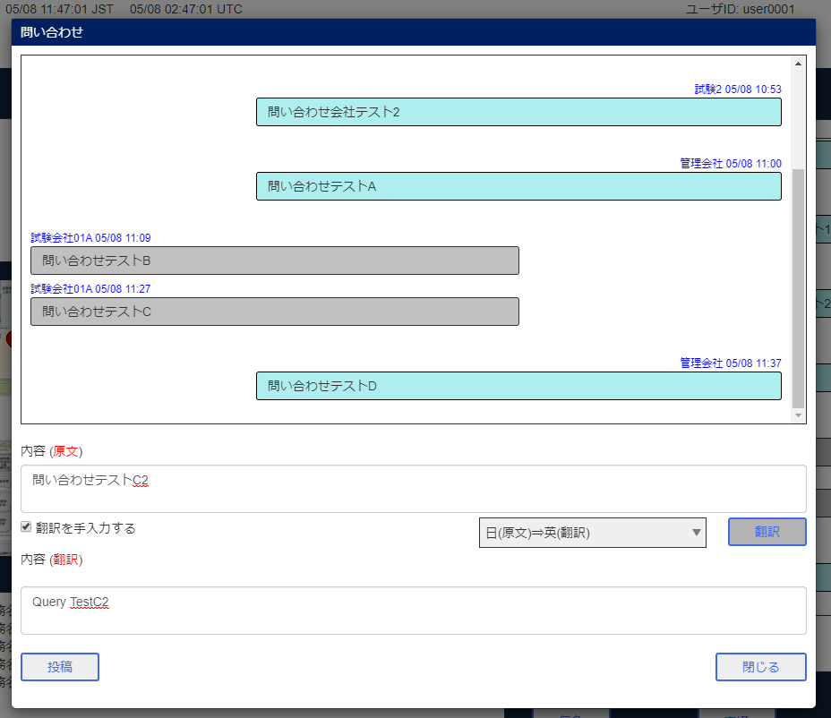

投稿後
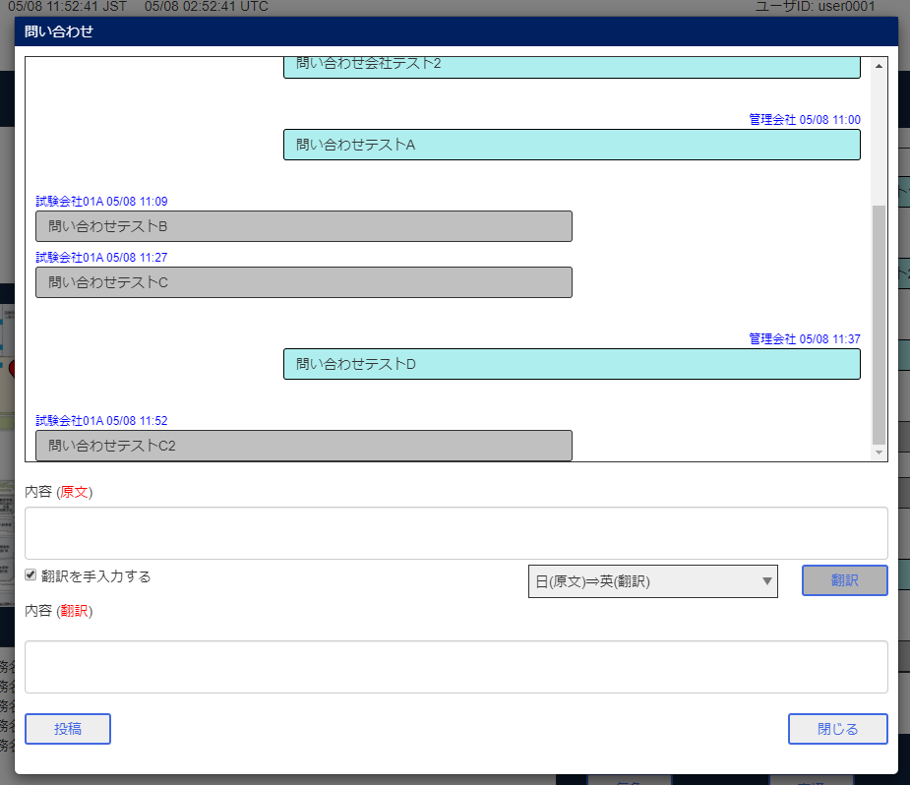

関空ユーザA 問い合わせ画面
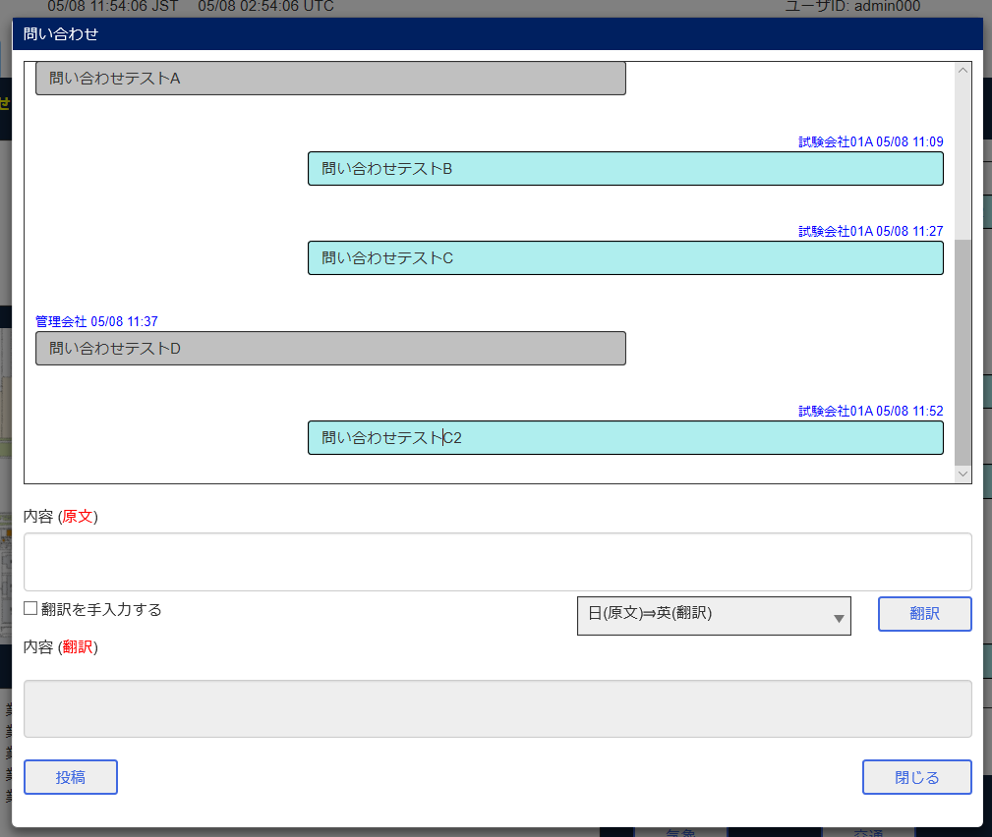

関係機関ユーザB 問い合わせ画面
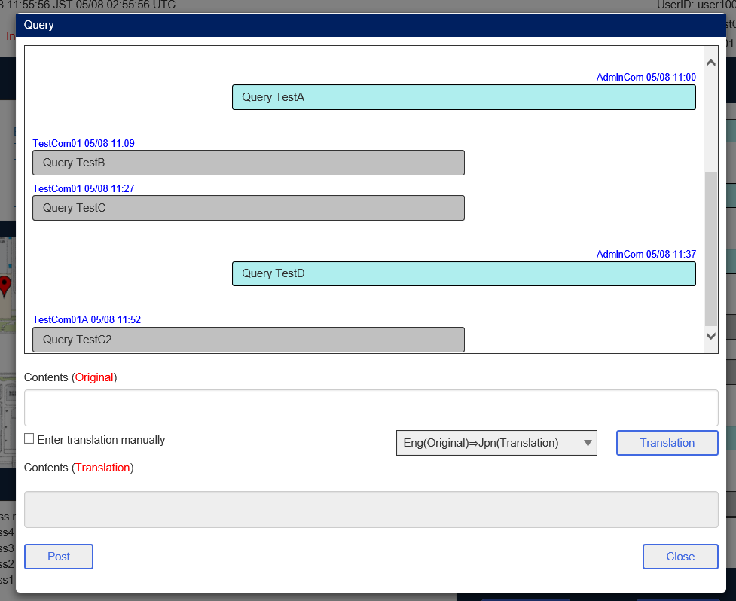

関係機関ユーザC ポータル 問い合わせ画面
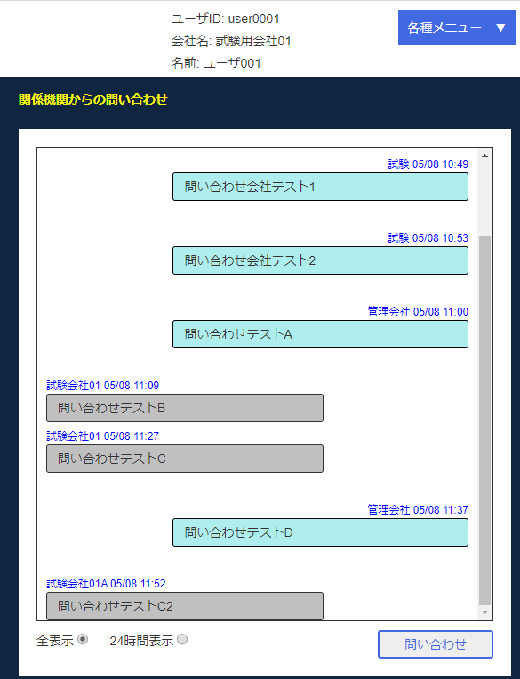

関空ユーザD ポータル 問い合わせ画面
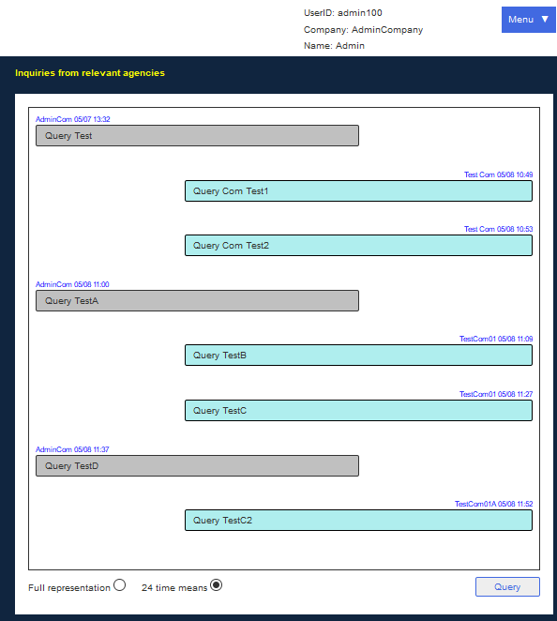

ユーザ管理画面

ユーザ登録編集画面
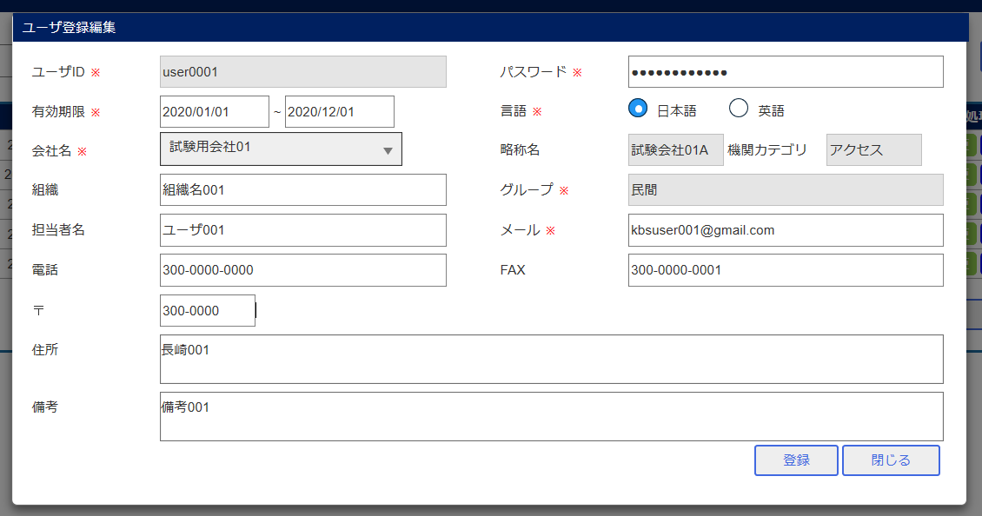

入力
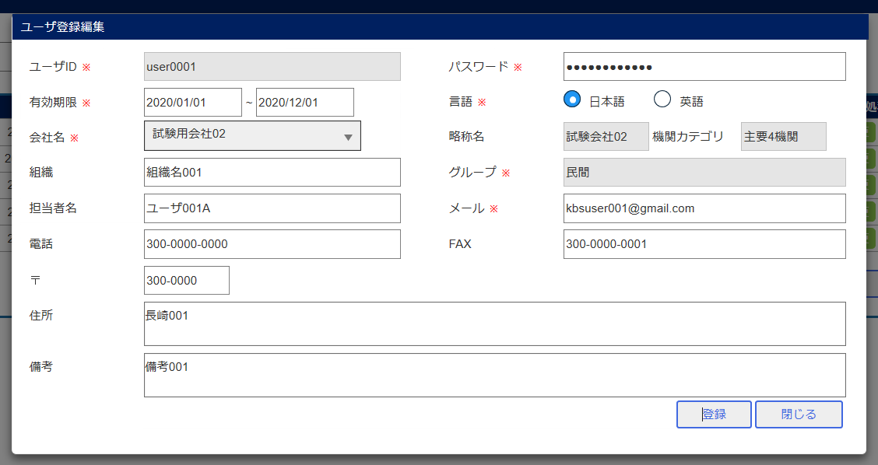

確認メッセージ
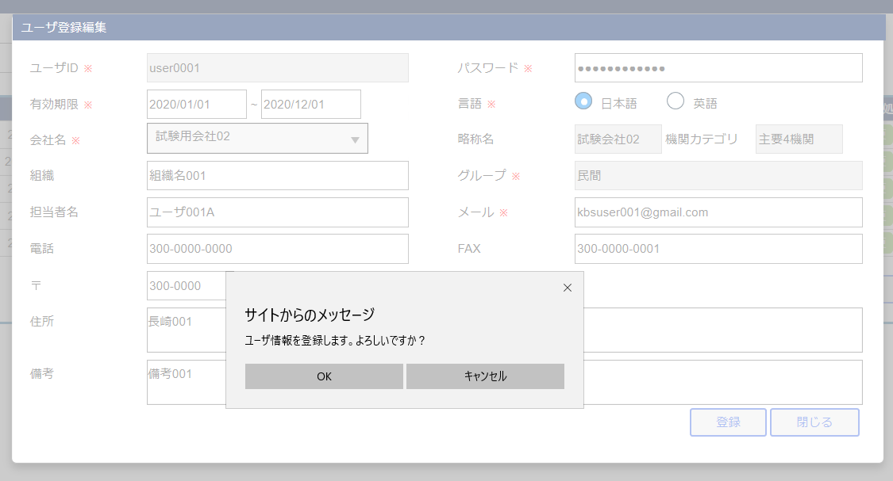

登録後

関連機関ユーザC 入力
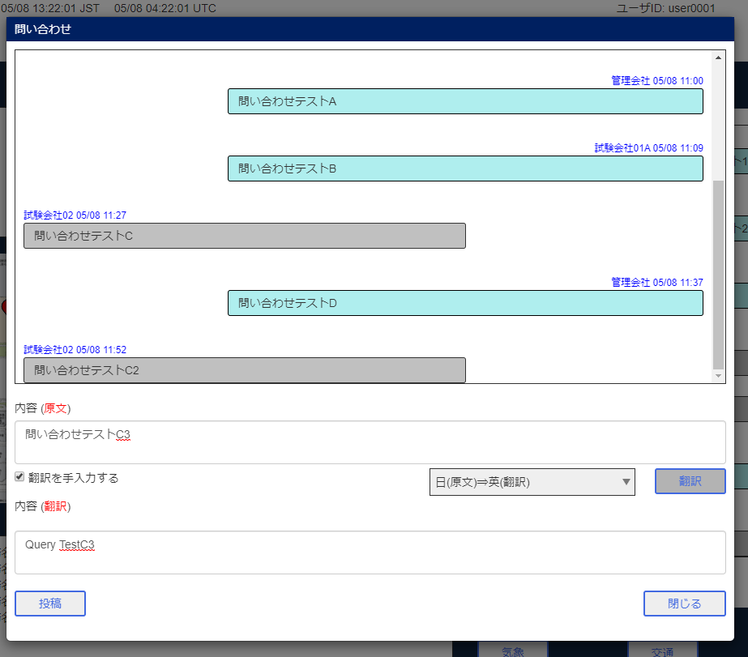

投稿後
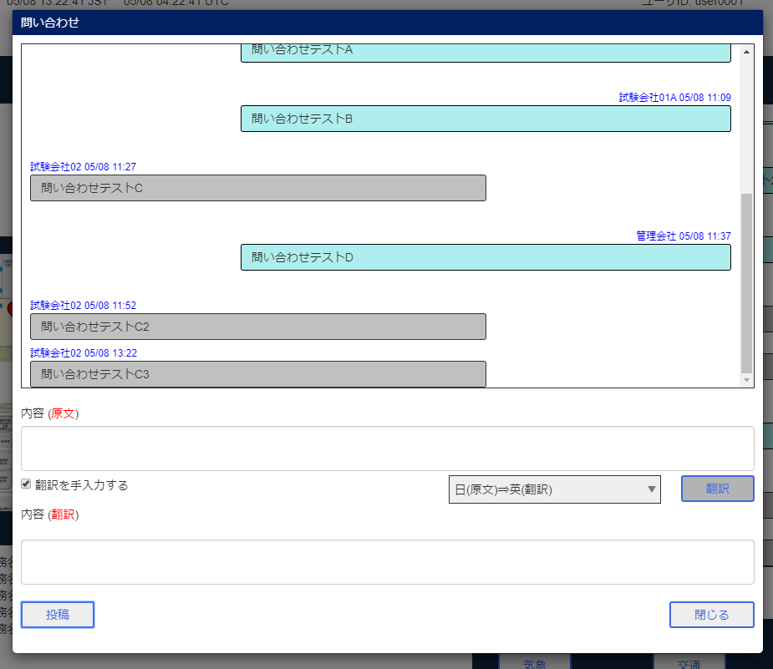

関空ユーザA 問い合わせ画面
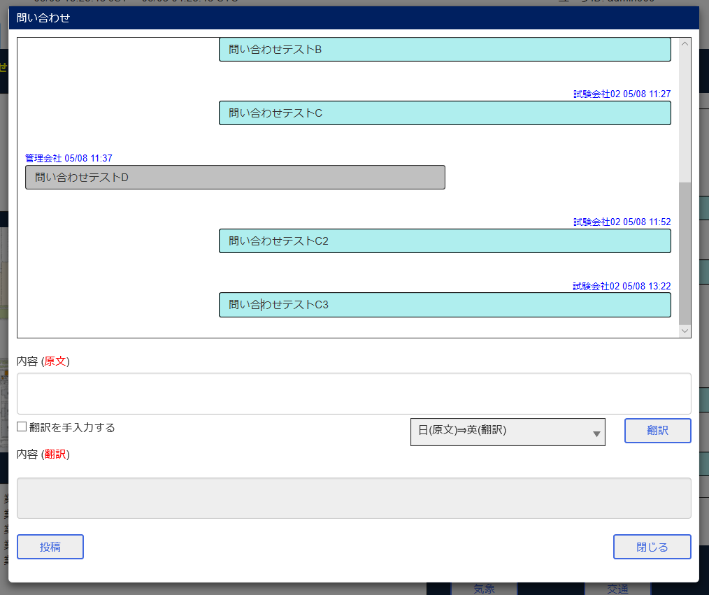

関係機関ユーザB 問い合わせ画面
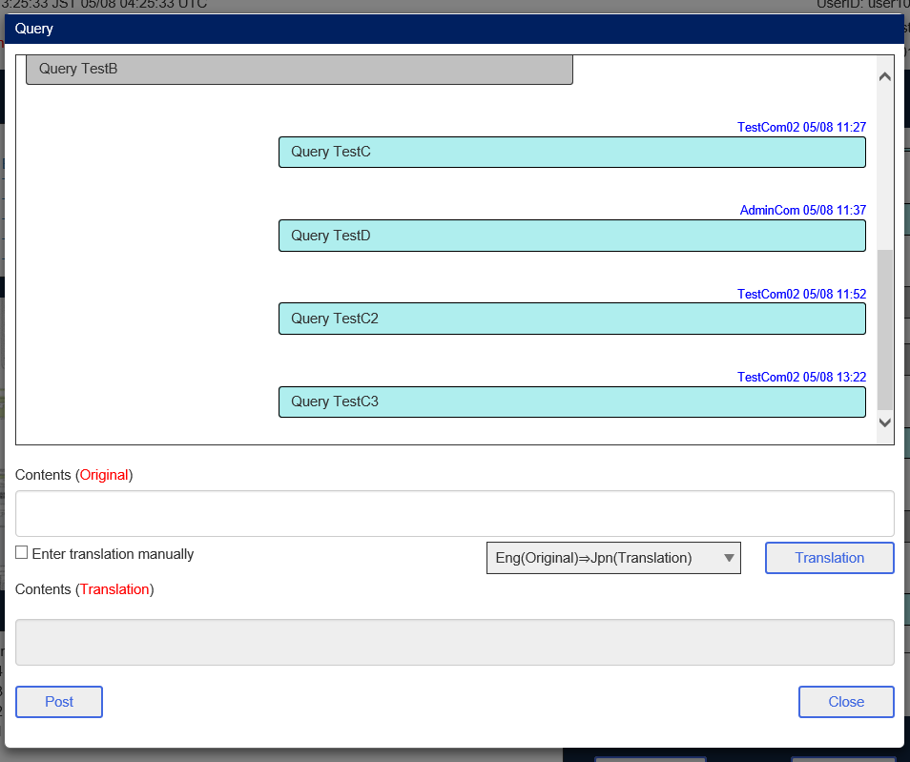

関係機関ユーザC ポータル 問い合わせ画面
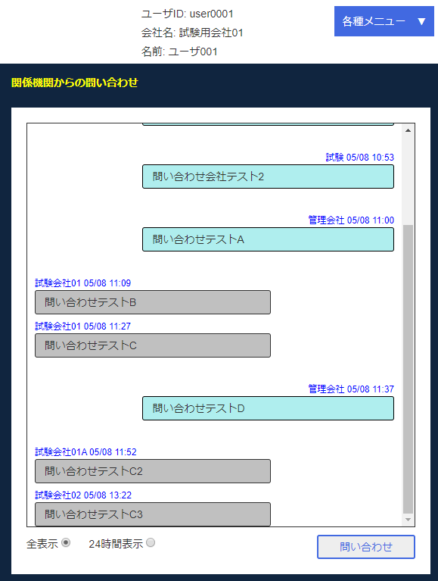

■関空ユーザD ポータル 問い合わせ画面
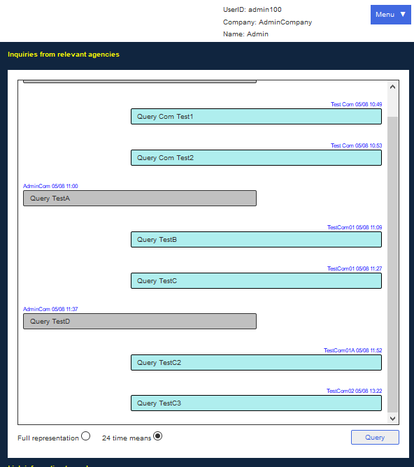

関空ユーザC ユーザ設定画面


入力


確認メッセージ


関空ユーザC 問い合わせ画面


入力


投稿後


関空ユーザA 問い合わせ画面


関係機関ユーザB 問い合わせ画面


関係機関ユーザC ポータル 問い合わせ画面


関空ユーザD ポータル 問い合わせ画面

